类加载器
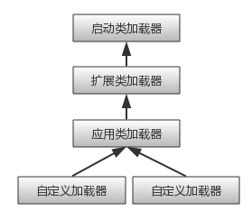
类加载器 | 通过一个类的全限定名来获取描述此类的二进制字节流
 | ，这个动作放到Java虚拟机外部去实现，以便让应用程序自己决定如何去获取所需要的类，
 | 实现这个动作的代码块叫类加载器

双亲委托模型
 | 启动类加载器，负责将存放<JAVA_HOME>\lib目录中的jar包
 | 扩展类加载器，负责将存放<JAVA_HOME>\lib\ext目录中的jar包
 | 应用程序类加载器，负责加载用户类路径ClassPath上的所指定的类库

双亲委托的工作过程
 | 如果一个加载器收到了类加载的请求，它首先不会自己去尝试加载这个类
 | 而是把这个请求委托给父类加载器去完成，每一个层次的类加载器都是如此，
 | 因此所有的加载请求最终都应该传送到顶层的启动类加载器中
 | 只有当父加载器反馈自己无法加载这个请求的时候，子加载器才会尝试自己去加载

 | 优点
 | 例如java.lang.Object它存放在rt.jar中，无论哪个类加载器要加载这个类，最终都是委托给处于模型最顶端的启动类加载器进行加载
 | 因此Object类在程序的各种类加载器环境中都是同一个类

